Zadatak
Na radnom listu "Tabela" je data tabela engleske fudbalske lige (polja A1:I21). U koloni B se nalaze imena timova, u koloni C nazivi gradova iz kojih su timovi, u koloni D je broj odigranih utakmica tokom lige, u koloni E broj pobeda, u koloni F broj nerešenih utakmica, u koloni G broj poraza, u koloni H broj postignutih golova i u koloni I broj primljenih golova.
1. Popuniti kolonu "Gol razlika" (J2:J21). Gol razlika se računa kao razlika postignutih i primljenih golova.
2. Ako je vrednostu u koloni "Gol razlika" pozitivna, formatirati to polje tako da ima zelenu pozadinu i crnu boju slova. Ako je vrednost negativna, polje treba da ima crvenu pozadinu i belu boju slova.
3. Izračunati koliko bodova je osvojil a svaka ekipa (kolona "Bodovi", K2:K21). Bodovi se računaju na osnovu tabele sa desne strane (O2:P5), gde je navedeno koliko bodova nosi koji ishod utakmice.
4. Na radnom listu "Zarada" se u polju G6 nalazi novčani iznos u funtama koji svaka ekipa dobije za svaki osvojen bod. Popuniti kolonu "Zarada" (L2:L21) na osnovu broja osvojenih bodova za svaki tim. Kolona "Zarada" mora biti valuta sa oznakom engleske funte.
5. Izračunati koliko se golova postiže u proseku na utakmicama svakog tima (kolona "Golovi po meču", M2:M21). Računati i postignute i primljene golove.
6. Izračunati koliko je ukupno dato golova tokom trajanja lige (polje H22).
7. Izračunati koliko se golova postizalo prosečno po meču tokom trajanja lige (polje M22).
8. Ispod tabele lige je data tabela gradova (polja A25:C38). U kolonu "Broj klubova" (B26:B38) upisati koliko ima klubova iz kog grada u ligi. U kolonu "Ukupna zarada po gradu" (polja C26:C38) upisati koliko su klubovi iz određenih gradova ukupno zaradili.
9. Napraviti novi radni list "Grafici". Na njemu napraviti grafik koji prikazuje broj pobeda, nerešenih utakmica i poraza za prvih pet timova na tabeli (slika 1). Napraviti još jedan grafik koji prikazuje broj datih golova za svaki tim (slika 2).
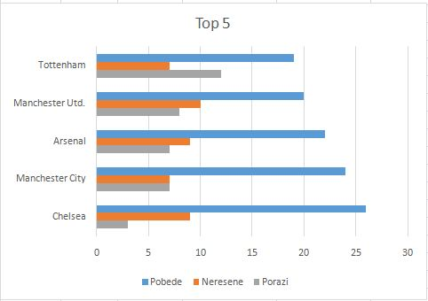

 | Slika 1.

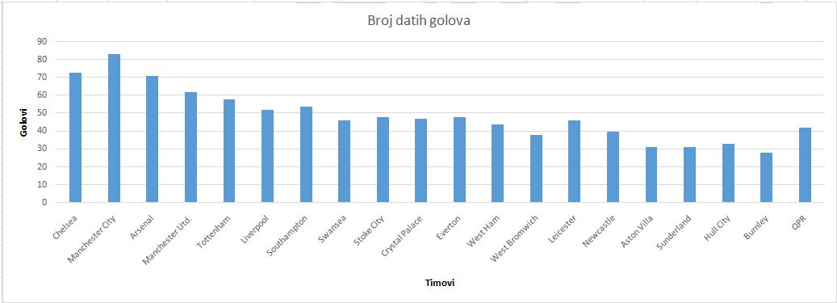

Slika 2.

